상품제안서
Link 휴대폰/스마트폰 살균기(보조배터리) [인쇄무료] | 상품코드: F04399

 |  |  |  |  |  |  | 02-412-0044 | www.easy1.co.kr
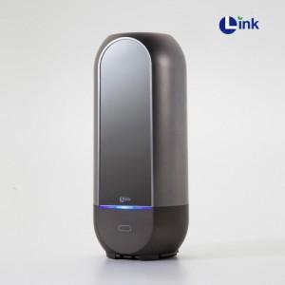 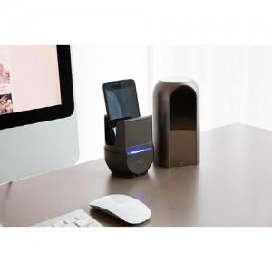 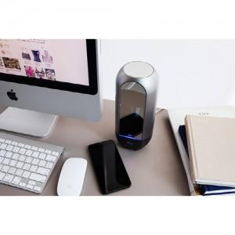

【상세/제작정보】 | 위생 지킴이 스마트폰UV살균기 USB충전 방식 핸드폰 충전기능

【인쇄/포장옵션】 | 실크 / 포장지포장

【공급단가】 | 수량 | 30~ | 50~ | 100~ | 300~ | 500~
*VAT별도 | 단가 | 42,500원 | 41,820원 | 40,800원 | 39,780원 | 39,100원

【상품 URL】 | https://easy1.co.kr:443/src/goods_detail.php?gdno=4399

